2021_03_data
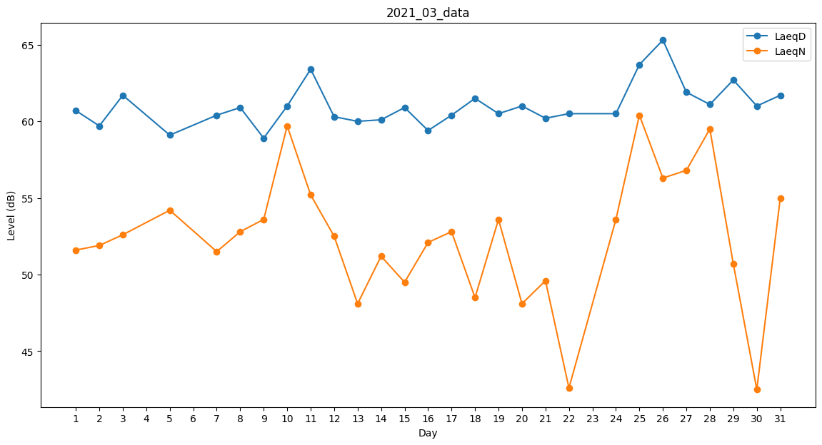
Day | LaeqD | LaeqN
1 | 60.7 | 51.6
2 | 59.7 | 51.9
3 | 61.7 | 52.6
4 | 61.1 | 0
5 | 59.1 | 54.2
6 | 60.3 | 0
7 | 60.4 | 51.5
8 | 60.9 | 52.8
9 | 58.9 | 53.6
10 | 61 | 59.7
11 | 63.4 | 55.2
12 | 60.3 | 52.5
13 | 60 | 48.1
14 | 60.1 | 51.2
15 | 60.9 | 49.5
16 | 59.4 | 52.1
17 | 60.4 | 52.8
18 | 61.5 | 48.5
19 | 60.5 | 53.6
20 | 61 | 48.1
21 | 60.2 | 49.6
22 | 60.5 | 42.6
23 | 59.6 | 0
24 | 60.5 | 53.6
25 | 63.7 | 60.4
26 | 65.3 | 56.3
27 | 61.9 | 56.8
28 | 61.1 | 59.5
29 | 62.7 | 50.7
30 | 61 | 42.5
31 | 61.7 | 55

